安全衛生図書・用品申込書 (入力用)
 |  |  |  |  |  | 申込書 |  |  |  |  |  |  |  | 申込日：令和 | 6 | 年 | 4 | 月 | 24 | 日（水） |  |  | 申込書

安全衛生図書・用品申込書

建設業労働災害防止協会福島県支部 |  |  |  |  |  |  |  | 注文先専用 E-mail: |  |  |  | order@kensaibou-fukushima.jp
 | Ver70.0 令和6.4.18単価 |  |  |  |  |  |  | ※ このエクセルファイルのまま、メールに添付して送付をお願いいたします。
〈依頼主〉〈請求書送付先〉 |  |  |  | 灰色の着色部分に入力してください。 |  |  |  | 黄色はクリックで入力できます。
フリガナ
会社名 |  |  |  |  |  |  |  |  |  |  | クリック⇒ | 会員区分 ※）会員区分は、必ず何れかを選んでください。
住所 （〒 |  |  | - | ） |  |  |  |  |  |  |  | 非会員

御担当者名 |  |  |  |  | 様 | 電話番号（ﾀﾞｲﾚｸﾄｲﾝ） |  |  | - | - |  |  | E-mail:

 | 注 文 品 送 付 先 |  |  |  |  |  | ✔ | 依頼主住所 |  |  |  |  | 依頼主以外の住所（下記納入先）

 | 請求書送付先 |  |  |  |  |  | ✔ | 依頼主住所 |  |  |  |  | 依頼主以外の住所（下記納入先）

 |  | 必着希望
 |  | 令和 |  | 年
 |  |  |  | 月 |  | 日必着
 | ※ 必着については、通常の発送料の他に、別途必着料金 2,090円がかかります。また、航空便・短期期日の必着等の指定取扱いは実費となります。
備考

〈依頼主の住所と送付先が異なる場合は下記にご記入ください〉
会社名：
部課名：
住所 ： (〒 |  |  | - | )

御担当者名 |  |  |  |  | 様 | 電話番号(ﾀﾞｲﾚｸﾄｲﾝ） |  |  | - | -

※ 商品番号(コード)と数量を入力してください。 コードは、本ブックのワークシートのコード表か、建災防本部のホームページを参照ください。
※ 商品番号が分からないときは、電話叉はメールで建設業 労働災害防止協会福島県支部までお問い合わせください。 |  |  |  |  |  |  |  |  |  |  | 建災防本部HP： | 建災防本部 図書・用品のご案内
※ | ポスター等の名入れについては、備考欄にご記入ください。 |  |  |  |  |  |  |  |  |  |  |  |  |  |  |  |  |  |  |  | テキスト区分 | 売上区分
※ | お支払いは請求書受領後に、銀行振り込みでお願いいたします。振込先は請求書に記載しております。
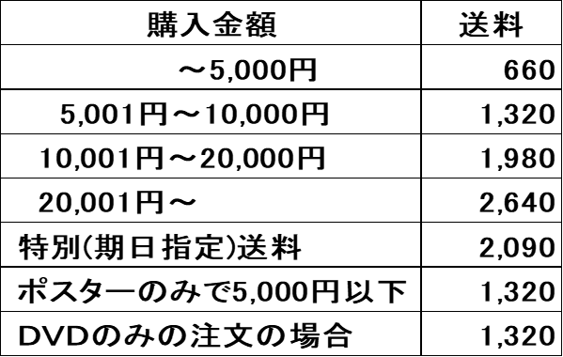
 |  |  |  |  | 税込合計金額（税10％）
 |  |  |  |  | 品 代
 |  |  |  |  | 送 料
 |  |  |  |  | 期日指定（必着希望）

商品番号（商品コード） |  |  |  |  |  | 品 名 |  |  |  |  | 数量 | 単価 |  | 金 額 | 備 考
1
2
3
4
5
6
7
8
9
10
11
12
13
14
15
16
17
18
19
20
21
22
23
24
25
26
27
28
29
30

